Table 1
AÑO 2024 MES : MARZO SEM 12 FECHA : 29/03/2024 Reporte epidemiológico de enfermedades en ANIMALES DOMÉSTICOS en el Perú - SENASA
Enfermedad |  | LOCALIZACION: distrito, provincia, departamento |  | N° de notificación | Nº de animales susceptibles | Nº Casos | Nº de animales muertos | Dx Lab
ANAPLASMOSIS |  | SAN MIGUEL DE EL FAIQUE, HUANCABAMBA, PIURA |  | 0022400031 | 9 bov | 1 bov | 0 bov | Negativo
BRUCELOSIS BOVINA |  | ATUNCOLLA, PUNO, PUNO |  | 0252400096 | 6 bov | 2 bov | 0 bov | Negativo
BRUCELOSIS BOVINA |  | YURIMAGUAS, ALTO AMAZONAS, LORETO |  | 0182400017 | 112 bov | 3 bov | 0 bov | Negativo
BRUCELOSIS BOVINA |  | CONDEBAMBA, CAJABAMBA, CAJAMARCA |  | 0052400058 | 13 bov | 1 bov | 0 bov | Negativo
BRUCELOSIS BOVINA |  | MARANGANI, CANCHIS, CUSCO |  | 0212400043 | 11 bov | 3 bov | 0 bov | Negativo
BRUCELOSIS BOVINA |  | CAJABAMBA, CAJABAMBA, CAJAMARCA |  | 0052400062 | 4 bov | 1 bov | 0 bov | Negativo
BRUCELOSIS BOVINA |  | PARURO, PARURO, CUSCO |  | 0212400042 | 13 bov | 2 bov | 0 bov | Negativo
BRUCELOSIS BOVINA |  | PARURO, PARURO, CUSCO |  | 0212400041 | 18 bov | 1 bov | 0 bov | Negativo
BRUCELOSIS BOVINA |  | COPORAQUE, ESPINAR, CUSCO |  | 0212400051 | 11 bov | 1 bov | 0 bov | Negativo
BRUCELOSIS BOVINA |  | MACARI, MELGAR, PUNO |  | 0252400084 | 8 bov | 1 bov | 0 bov | Negativo
BRUCELOSIS CAPRINA Y OVINA |  | CURA MORI, PIURA, PIURA |  | 0022400030 | 70 cap | 3 cap | 0 cap | Negativo
CIRCOVIRUS PORCINO |  | CAPACHICA, PUNO, PUNO |  | 0252400080 | 55 sui | 1 sui | 1 sui | Positivo
CIRCOVIRUS PORCINO |  | CASTILLA, PIURA, PIURA |  | 0022400028 | 110 sui | 10 sui | 0 sui | Positivo
CIRCOVIRUS PORCINO |  | VEINTISEIS DE OCTUBRE, PIURA, PIURA |  | 0022400034 | 31 sui | 1 sui | 0 sui | Negativo
ENFERMEDAD VESICULAR |  | CONDEBAMBA, CAJABAMBA, CAJAMARCA |  | 0052400059 | 9 bov | 1 bov | 0 bov | Negativo
ENTEROTOXEMIA |  | SAPALLANGA, HUANCAYO, JUNIN |  | 0112400011 | 602 alp | 2 alp | 0 alp | Negativo
EPIDIDIMITIS OVINA (BRUCELLA OVIS) |  | VILQUE, PUNO, PUNO |  | 0252400083 | 42 ovi | 2 ovi | 0 ovi | Negativo
FASCIOLOSIS HEPATICA |  | BUENOS AIRES, MORROPON, PIURA |  | 0022400033 | 5 bov | 5 bov | 0 bov | Negativo
FASCIOLOSIS HEPATICA |  | MACUSANI, CARABAYA, PUNO |  | 0252400087 | 69 alp | 2 alp | 0 alp | Negativo
INFLUENZA AVIAR |  | CORONEL GREGORIO ALBARRAC, TACNA, TACNA |  | 0272400019 | 88 avi | 5 avi | 0 avi | Negativo*
INFLUENZA AVIAR |  | LAS LOMAS, PIURA, PIURA |  | 0022400032 | 600 avi | 80 avi | 0 avi | Negativo*
INFLUENZA AVIAR |  | PUEBLO NUEVO, ICA, ICA |  | 0162400045 | 61 avi | 8 avi | 0 avi | Negativo*
INFLUENZA AVIAR |  | HUARAL, HUARAL, LIMA |  | 0282400025 | 22 avi | 1 avi | 0 avi | Negativo*
INFLUENZA AVIAR |  | CORONEL GREGORIO ALBARRAC, TACNA, TACNA |  | 0272400015 | 285 avi | 5 avi | 0 avi | Negativo*
INFLUENZA AVIAR |  | PALCA, TARMA, JUNIN |  | 0112400010 | 9 avi | 2 avi | 0 avi | Negativo*
INFLUENZA AVIAR |  | NAZCA, NAZCA, ICA |  | 0162400051 | 32 avi | 2 avi | 0 avi | Negativo***
INFLUENZA AVIAR |  | HUARAL, HUARAL, LIMA |  | 0282400023 | 56 avi | 6 avi | 2 avi | Negativo****
INFLUENZA AVIAR |  | OYOTUN, CHICLAYO, LAMBAYEQUE |  | 0042400049 | 10 avi | 2 avi | 0 avi | Negativo*****
INFLUENZA AVIAR |  | PUEBLO NUEVO, ICA, ICA |  | 0162400052 | 286 avi | 12 avi | 2 avi | Negativo*****
INFLUENZA AVIAR |  | HUATA, PUNO, PUNO |  | 0252400086 | 7 avi | 4 avi | 0 avi | Negativo
INFLUENZA AVIAR |  | SAN NICOLAS, RODRIGUEZ DE MENDOZA, AMAZONAS |  | 0062400019 | 25 avi | 5 avi | 0 avi | Negativo
INFLUENZA AVIAR |  | CUISPES, BONGARA, AMAZONAS |  | 0062400017 | 17 avi | 5 avi | 0 avi | Negativo
INFLUENZA AVIAR |  | CORONEL GREGORIO ALBARRAC, TACNA, TACNA |  | 0272400016 | 360 avi | 5 avi | 0 avi | Negativo
INFLUENZA AVIAR |  | SALITRAL, MORROPON, PIURA |  | 0022400029 | 30 avi | 1 avi | 1 avi | Negativo
INFLUENZA AVIAR |  | AYACUCHO, HUAMANGA, AYACUCHO |  | 0142400013 | 84 avi | 83 avi | 83 avi | Negativo
INFLUENZA AVIAR |  | CHICLAYO, CHICLAYO, LAMBAYEQUE |  | 0042400054 | 1 fau | 1 fau | 0 fau | Negativo
INFLUENZA AVIAR |  | CHINCHA BAJA, CHINCHA, ICA |  | 0162400047 | 18 avi | 4 avi | 0 avi | Negativo
INFLUENZA AVIAR |  | CHUNGUI, LA MAR, AYACUCHO |  | 0292400008 | 15 avi | 6 avi | 1 avi | Negativo
INFLUENZA AVIAR |  | POCOLLAY, TACNA, TACNA |  | 0272400018 | 81 avi | 11 avi | 6 avi | Negativo
INFLUENZA AVIAR |  | LLIPATA, PALPA, ICA |  | 0162400050 | 12 avi | 3 avi | 0 avi | Negativo
INFLUENZA AVIAR |  | CHINCHO, ANGARAES, HUANCAVELICA |  | 0152400009 | 13 avi | 3 avi | 1 avi | Negativo
INFLUENZA AVIAR |  | LA YARADA LOS PALOS, TACNA, TACNA |  | 0272400017 | 1 fau | 1 fau | 0 fau | Negativo
INFLUENZA AVIAR |  | SAN JUAN DE SALINAS, AZANGARO, PUNO |  | 0252400081 | 12 avi | 2 avi | 0 avi | Negativo
INFLUENZA AVIAR |  | CANOAS DE PUNTA SAL, CONTRALMIRANTE VILLAR, TUMBES |  | 0032400007 | 13 avi | 8 avi | 3 avi | Negativo
INFLUENZA AVIAR |  | CERRO COLORADO, AREQUIPA, AREQUIPA |  | 0242400018 | 246 avi | 5 avi | 0 avi | Negativo
INFLUENZA AVIAR |  | ILO, ILO, MOQUEGUA |  | 0262400020 | 439 fau | 9 fau | 8 fau | Negativo
LEUCOSIS ENZOOTICA BOVINA |  | INCLAN, TACNA, TACNA |  | 0272400020 | 10 bov | 1 bov | 0 bov | Positivo
LOQUE EUROPEA |  | TOTOS, CANGALLO, AYACUCHO |  | 0142400010 | 15 api | 1 api | 0 api | Negativo
PESTE PORCINA CLASICA |  | LAMBAYEQUE, LAMBAYEQUE, LAMBAYEQUE |  | 0042400050 | 10 sui | 4 sui | 1 sui | Negativo**
PESTE PORCINA CLASICA |  | LA VICTORIA, CHICLAYO, LAMBAYEQUE |  | 0042400052 | 27 sui | 3 sui | 0 sui | Negativo**
PESTE PORCINA CLASICA |  | LAMBAYEQUE, LAMBAYEQUE, LAMBAYEQUE |  | 0042400051 | 31 sui | 3 sui | 2 sui | Negativo**
PESTE PORCINA CLASICA |  | HUASAHUASI, TARMA, JUNIN |  | 0112400009 | 6 sui | 2 sui | 0 sui | Negativo**
PESTE PORCINA CLASICA |  | JOSE LEONARDO ORTIZ, CHICLAYO, LAMBAYEQUE |  | 0042400055 | 34 sui | 3 sui | 0 sui | Positivo
PESTE PORCINA CLASICA |  | CAJABAMBA, CAJABAMBA, CAJAMARCA |  | 0052400063 | 3 sui | 1 sui | 1 sui | Positivo
PESTE PORCINA CLASICA |  | JOSE LEONARDO ORTIZ, CHICLAYO, LAMBAYEQUE |  | 0042400057 | 17 sui | 1 sui | 0 sui | Negativo******
PESTE PORCINA CLASICA |  | JOSE LEONARDO ORTIZ, CHICLAYO, LAMBAYEQUE |  | 0042400056 | 27 sui | 10 sui | 0 sui | Negativo******
PESTE PORCINA CLASICA |  | LLIPATA, PALPA, ICA |  | 0162400054 | 39 sui | 1 sui | 0 sui | Negativo******
PESTE PORCINA CLASICA |  | VISTA ALEGRE, NAZCA, ICA |  | 0162400053 | 12 sui | 1 sui | 0 sui | Negativo
PESTE PORCINA CLASICA |  | EL INGENIO, NAZCA, ICA |  | 0162400049 | 11 sui | 1 sui | 0 sui | Negativo
PESTE PORCINA CLASICA |  | PUEBLO NUEVO, CHINCHA, ICA |  | 0162400048 | 50 sui | 1 sui | 0 sui | Negativo
PESTE PORCINA CLASICA |  | POMALCA, CHICLAYO, LAMBAYEQUE |  | 0042400053 | 7 sui | 1 sui | 0 sui | Negativo
PESTE PORCINA CLASICA |  | CAJABAMBA, CAJABAMBA, CAJAMARCA |  | 0052400061 | 1 sui | 1 sui | 0 sui | Negativo
PESTE PORCINA CLASICA |  | CERRO COLORADO, AREQUIPA, AREQUIPA |  | 0242400020 | 170 sui | 2 sui | 2 sui | Negativo
PESTE PORCINA CLASICA |  | CERRO COLORADO, AREQUIPA, AREQUIPA |  | 0242400019 | 170 sui | 1 sui | 1 sui | Negativo
RABIA |  | SAUCE, SAN MARTIN, SAN MARTIN |  | 0182400015 | 2 equ | 1 equ | 1 equ | Positivo
RABIA |  | HUAMBO, RODRIGUEZ DE MENDOZA, AMAZONAS |  | 0062400020 | 11 bov | 1 bov | 1 bov | Positivo
RABIA |  | ALEXANDER VON HUMBOLDT, PADRE ABAD, UCAYALI |  | 0192400025 | 80 bov | 1 bov | 1 bov | Positivo
RABIA |  | CODO DEL POZUZO, PUERTO INCA, HUANUCO |  | 0132400010 | 17 bov | 1 bov | 1 bov | Positivo
RABIA |  | HUANCARAY, ANDAHUAYLAS, APURIMAC |  | 0222400042 | 4 bov | 1 bov | 1 bov | Positivo
RABIA |  | ROCCHACC, CHINCHEROS, APURIMAC |  | 0222400041 | 5 bov | 1 bov | 1 bov | Positivo
RABIA |  | SANTA ROSA, JAEN, CAJAMARCA |  | 0052400060 | 16 bov | 1 bov | 1 bov | Negativo
SALMONELOSIS. |  | HUAMANGUILLA, HUANTA, AYACUCHO |  | 0142400012 | 31 cuy | 1 cuy | 1 cuy | Negativo
SALMONELOSIS. |  | HUAMANGUILLA, HUANTA, AYACUCHO |  | 0142400011 | 51 cuy | 1 cuy | 1 cuy | Negativo
SINDROME REPRODUCTIVO Y RESPIRATORIO PORCINO |  | BELLAVISTA, JAEN, CAJAMARCA |  | 0052400056 | 20 sui | 2 sui | 0 sui | Negativo
Abreviatura de especie: Abejas (api), Aves (avi), Bovino (bov), Camelido (cam), Caprino (cap), Equido (equ), Ovino (ovi), Porcino (sui) , Fauna silvestre (fau) En Proceso: Muestra remitida por la Dirección Ejecutiva del SENASA que ha sido recepcionada, encuentrandose en procesamiento Pendiente: Muestras recolectada por la Dirección Ejecutiva del SENASA, pero que aún no han sido recibidas en el Centro de Diagnóstico de Sanidad Animal (*) Caso positivo a Bronquitis Infecciosa Aviar (BI) (**) Caso positivo a Circovirus porcino (***) Caso positivo a Enfermedad de Newcastle (ENC) (****) Caso positivo a Laringotraqueitis Infecciosa Aviar (LTI) (*****) Caso positivo a M.Aviar Gallisepticum (MG) (******) Caso positivo a Sindrome Reproductivo y Respiratorio Porcino (PRRS)
Gráfico N° 1. Número de brotes de enfermedades. (semana epidemiológica 12) Año 2024 VARROASIS MIASIS (Ch) ENTEROTOXEMIA BC SALM. DEL CUY LEPTOSPIROSIS BB LINFADENITIS DEL CUY ANTRAX EV (NJ) LEB ANAPLASMOSIS FASCIOLOSIS ENC M. AVIAR (M.S.) PPC LTI IA PRRS CIRCOVIRUS M. AVIAR (M.G.) BI RABIA 0 1 2 3 4 5 6 7 8 9 10 11 12 13 14 15 16 17 18 19 20 21 22 23 24 25 26 27 28 29 30 31 32 33 34 35 36 37 38 39 40

Abreviaturas de enfermedad:
BRONQUITIS INFECCIOSA AVIAR = BI BRUCELOSIS BOVINA -BB CIRCOVIRUS PORCINO - CIRCOVIRUS CARBUNCO BACTERIDIANO - ANTRAX DIARREA EPIDEMICA PORCINA - PED ENFERMEDAD DE NEWCASTLE -ENC ESTOMATITS VESICULAR NEW JERSEY - EV (NJ) ESTOMATITS VESICULAR INDIANA - EV (IND) FASCIOLOSIS HEPATICA - FASCIOLOSIS INFLUENZA AVIAR -IA LARINGOTRAQUIITIS INFECCIOSA AVIAR -LTI MIASIS POR COCHLIOMYIA HOMINIVORAX - MIASIS (Ch ) MICOPLASMA AVIAR (GALLISEPTICUM) M. AVIAR (M.G) MICOPLASMA AVIAR (SINOVIAE) M. AVIAR (M.S) PESTE PORCINA CLASICA - PPC SALMONELOSIS DEL CUY - SALM. DEL CUY SINDROME RESPIRATORIO Y REPRODUCTIVO PORCINO - PRSS TUBERCULOSIS BOVINA - TB
Gráfico N° 2. Distribución del número de brotes de Rabia Semana epidemiológica 1 a 12 Comparativo Año 2023 - 2024 LA LIBERTAD PASCO CUSCO LORETO CAJAMARCA AYACUCHO 2023 2024 SAN MARTIN UCAYALI HUANUCO AMAZONAS APURIMAC 0 1 2 3 4 5 6 7 8 9 10 11 12 13 14 15 16 17 18 19 20 21 22 23 24 25
Gráfico N° 3. Distribución del número de brotes de PPC Semana epidemiológica 1 a 12 Comparativo Año 2023 - 2024 JUNIN AYACUCHO 2023 LIMA 2024 ICA LAMBAYEQUE SAN MARTIN CAJAMARCA 0 1 2 3 4 5 6 7 8 9 10
Gráfico N° 4. Distribución del número de brotes de ENC Semana epidemiológica 1 a 12 Comparativo Año 2023 - 2024
TACNA MOQUEGUA LAMBAYEQUE ICA |  |  | 2023 2024

0 1 2 3 4 5
TUMBES PIURA TACNA JUNIN ANCASH APURIMAC ICA LIMA CAJAMARCA LA LIBERTAD LAMBAYEQUE 0 | Gráfico N° 5. Distribución del número de brotes de IA Semana epidemiológica 1 a 12 Comparativo Año 2023 - 2024 1 2 3 4 5 6 7 8 9 10 11 12 13 14 15 16 17 18 19 20 21 22 23 24 25 26 27 28 29 30 31 32 33 34 35 36 37 38 39 40 |  | 2023 2024
Puntos de contacto:
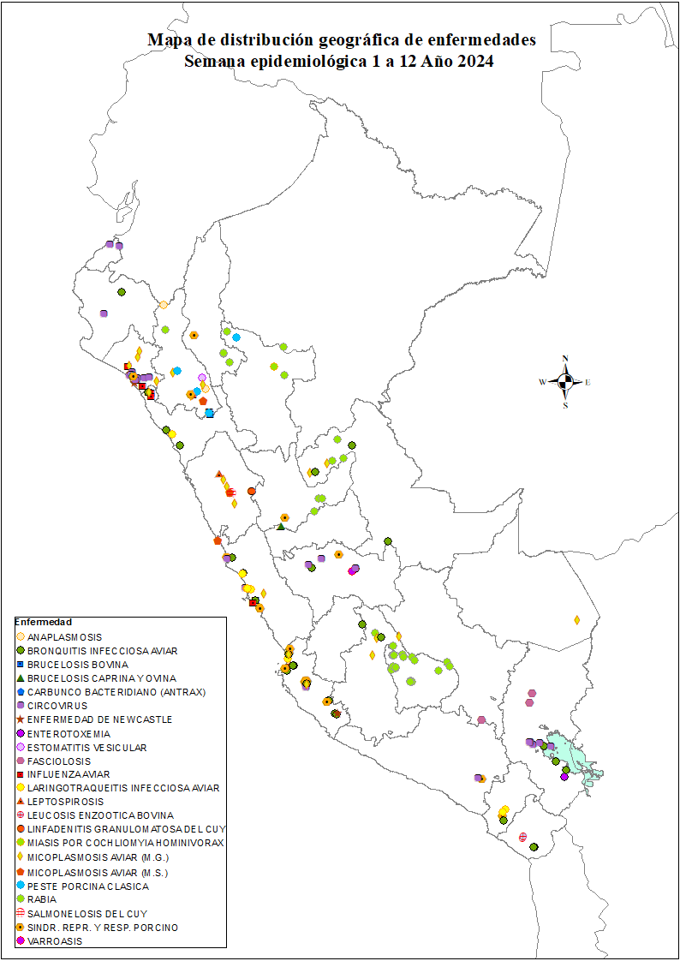
emartinez@senasa.gob.pe jpastor@senasa.gob.pe

Fuentes de información:
SIGSA-SENASA : Sistema Integrado de Gestión de Sanidad Animal

